IMAGEN
 | imagen | presentación/ tratamiento/ edición / banco recursos

 | TEMA/RECURSO | Descripción | URL | TUTORIAL

 | PLATAFORMA DE DISEÑO COLABORATIVO | Figma, la herramienta online de diseño colaborativo, presenta nueva y útil función | https://www.figma.com/ | • Permite descargar de forma gratuita fotografías, imágenes en vectores para trabajar en todos los programas de diseño

 | PLATAFORMA ONLINE DE EDICIÓN Y TRATAMIENTO DE IMAGEN | Pixlr Editor es una sencilla forma de crear y editar tus fotos sin tener que instalar nada y totalmente online. | https://pixlr.com/editor/ | Muy fácil de utilizar. Requiere tener instalado Flash Player para poderlo utilizar. Multi-idoma. Traducido a un gran número de idiomas. Te permite trabajar en multicapas. La única pega que le veo que creo es que abusa un poco de la publicidad.

 | BANCO IMÁGENES GRATUITO | Encuentra Vectores gratis, PSD, Iconos y fotos | http://www.freepik.es/ | • Permite descargar de forma gratuita fotografías, imágenes en vectores para trabajar en todos los programas de diseño
 | FREEPIK

 | PLANTILLAS DE DISEÑO | Herramientas de diseño y las plantillas prediseñadas | https://www.canva.com/ | • Canva es una herramienta de diseño gráfico con una interfaz atractiva y fácil de usar para cualquier persona, un sitio web con diversas funcionalidades para diseñar
 | CANVA |  |  | La versión gratuita de Cava te permite: Dos carpetas para organizar tus diseños. Hasta 10 miembros del equipo, gratis. 1 GB de almacenamiento para fotos y materiales. Acceso a más de 8000 plantillas.


 | PRESENTACIÓN ONLINE INTERACTIVA | Para crear y compartir revistas digitales propias. | https://es.calameo.com/ | https://drive.google.com/file/d/0B-ZXVZOB0us3RHB5MVRQNnVoelU/edit
 | CALAMEO

 | DISEÑO REVISTA DIGITAL | Para crear y compartir revistas digitales propias. | https://www.joomag.com/ | https://docs.google.com/file/d/0B-ZXVZOB0us3czJscTdrSnJVZkk/edit
 | JOOMAG |  | joomag.com


 | APLICACIÓN PARA PUBLICAR DOCUMENTOS | El sitio permite a los usuarios publicar documentos de diversos formatos, compartirlos y embeberlos en una página web. También existe la posibilidad de ver y embeber los documentos de otros usuarios. | https://es.scribd.com/ | https://docs.google.com/file/d/0B-ZXVZOB0us3bnlpcV9aRUdMa2M/edit
 | SCRIBD

 | APLICACIÓN PARA PUBLICAR DOCUMENTOS WORD O POWER POINT | Es una aplicación gratuita que permite almacenar y compartir en línea presentaciones con formato ppt o pps, archivos de texto (doc, rtf, pdf, etc.) y videos. | https://es.slideshare.net/ | https://www.flipsnack.com/9FC9ACB8B7A/tutorial-slideshare-1.html
 | SLIDESHARE

 | GENERADOR de flipbooks | Es una aplicación aplicación en línea que transforma archivos con formato PDF en revistas digitales interactivas. | https://www.flipsnack.com/es/ | https://campusvirtualintec.buenosaires.gob.ar/course/view.php?id=488
 | FLIPSNACK

 | INFOGRAFÍA INTERACTIVA | Permite convertir una imagen en infografía interactiva a partir de etiquetas. | https://www.thinglink.com/ | • Permite compartir las imágenes interactivas a los medios sociales de Twitter, Facebook y Tumblr. En Facebook se puede interactuar con el contenido sin necesidad de referirse a otra página. | https://www.thinglink.com/scene/792349118604247041
 | THINKLINK |  |  |  | https://www.thinglink.com/scene/767452308781924353

 | PRESENTACIONES DINÁMICAS | Prezi es un programa de presentaciones para explorar y compartir ideas sobre un documento virtual basado en la informática en nube.​ La aplicación se distingue por su interfaz gráfica con zoom, que permite a los usuarios disponer de una visión más acercada o alejada de la zona de presentación, en un espacio 2D. | https://prezi.com/es/ | • Es gratuito. Hay que seleccionar la opción 'Basic'. Esta versión gratuita sólo permite editar online. | WEB AYUDA OFICIAL https://support.prezi.com/hc/es
 | PREZI

COLOR
 | color | tratamiento/ composición/ animaciones interactivas

 | TEMA/RECURSO | Descripción | URL | Observación

 | RUEDA CROMÁTICA | Aplicación que surgió en los Laboratorios de Adobe, para generar esquemas o paletas de color, basándonos en un modo totalmente colaborativo en red | https://color.adobe.com/es/create/color-wheel/ | - Ofrece el código RGB para trabajar en proegramas de diseño de cada color - Permite visualizar complementrioa, analógicos, monocromías, etc.
 | kuler

 | GENERADOR DE PALETA CROMÁTICA | Permite identificar la paleta cromática de las marcas más importantes | https://brandcolors.net/ | - Ofrece el código RGB para trabajar en programas de diseño de cada color
 | brandcolor

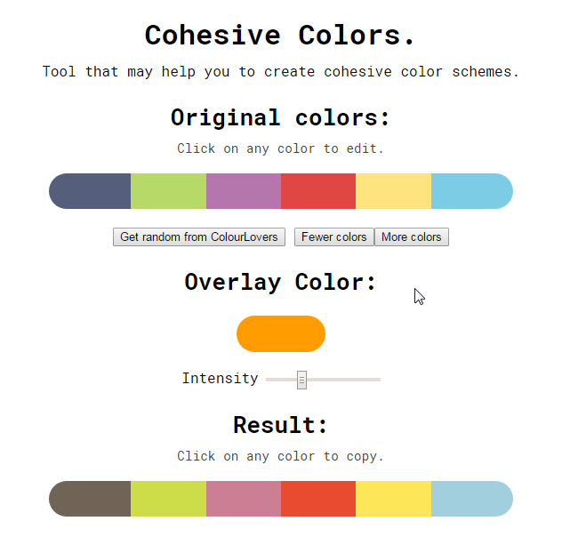 | GENERADOR DE PALETA CROMÁTICA | Permite combinar y editar paletas cromáticas existentes. Modificra tonalidades o generar monocromías | http://javier.xyz/cohesive-colors/ | -Permite agregar un poco de tinta utilizando el color de tu elección. El resultado es que rápidamente va a generar una alteración en la paleta de color.
 | cohesive colors

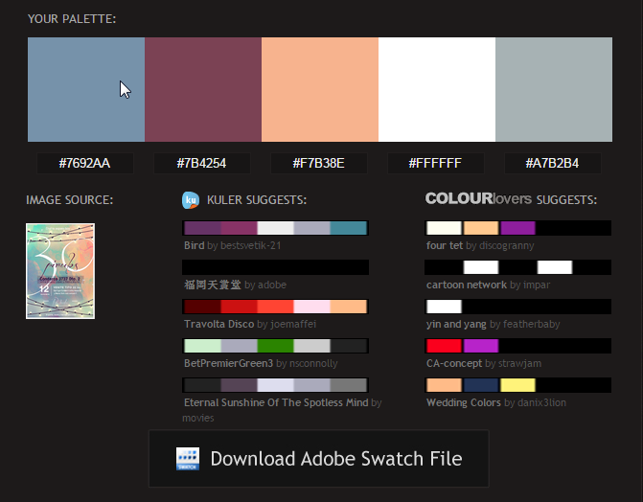 | GENERADOR DE PALETA CROMÁTICA | Permite generar paletas de colores a partir de una imagen. | http://www.pictaculous.com/ | -Su uso es realmente sencillo, simplemente hay que subir al servicio la imagen de la que deseamos obtener la paleta y automáticamente detalla los colores con sus códigos hexadecimales. -Ofrece además la posibilidad de enviar la paleta de colores a nuestro correo electrónico
 | pictaculous

